更新功能
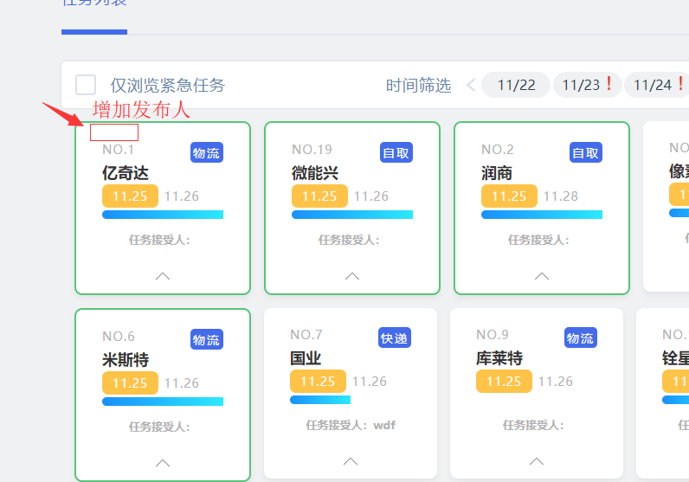

第一：增加发布人，显示在左上角，带下划线。
 |  |  |  | creatorName
 |  |  |  |  |  | 已改

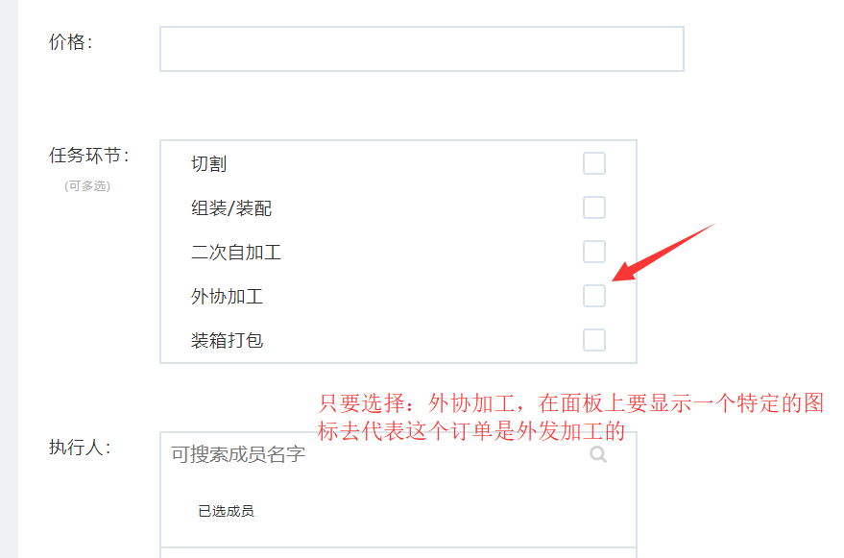
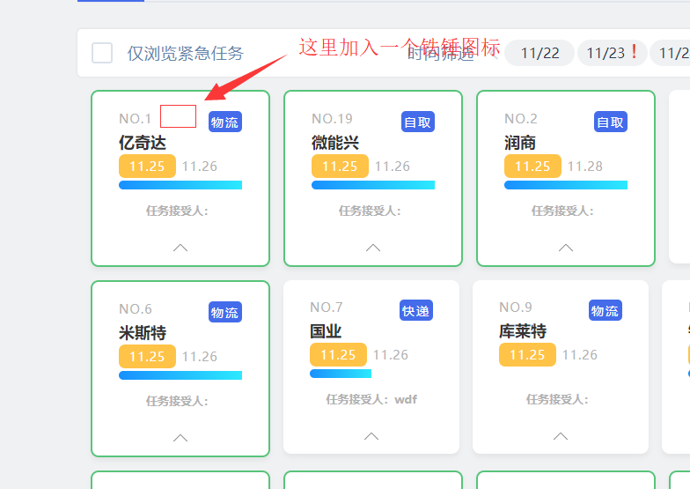

 |  |  |  |  |  | 第二

 |  |  |  |  |  | 当在排任务的时候，只要勾选了外协加工，在任务面板上就多显示一个铁锤图标 同事只需要在任务面板上看到这个图标就知道 这个订单是要外发加工的。

 |  |  |  |  |  |  |  |  |  |  |  | 1.5

 |  |  |  |  |  |  |  | waixie

 |  |  |  |  |  |  |  |  |  | 已改

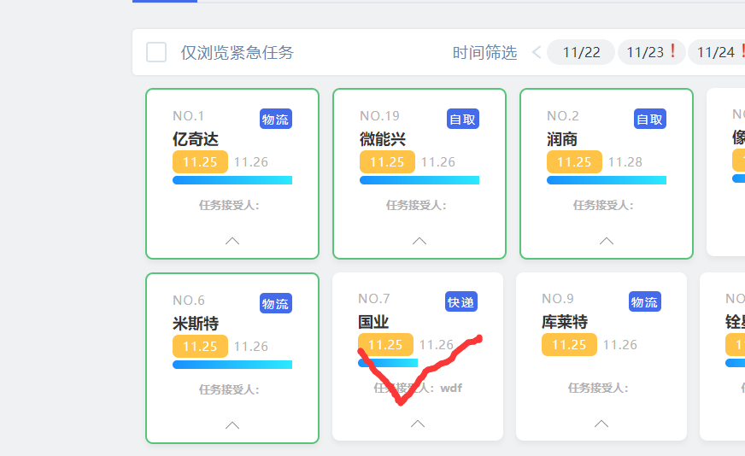

 | 第三，现在任务完成了是将边框置于绿框，改成一个绿色的勾，置于背景，不要档住前面原有的文字，淡化处理。
 |  |  |  |  |  |  |  |  |  |  |  | 2

 |  | 不要黑色的边框 |  |  | 已改

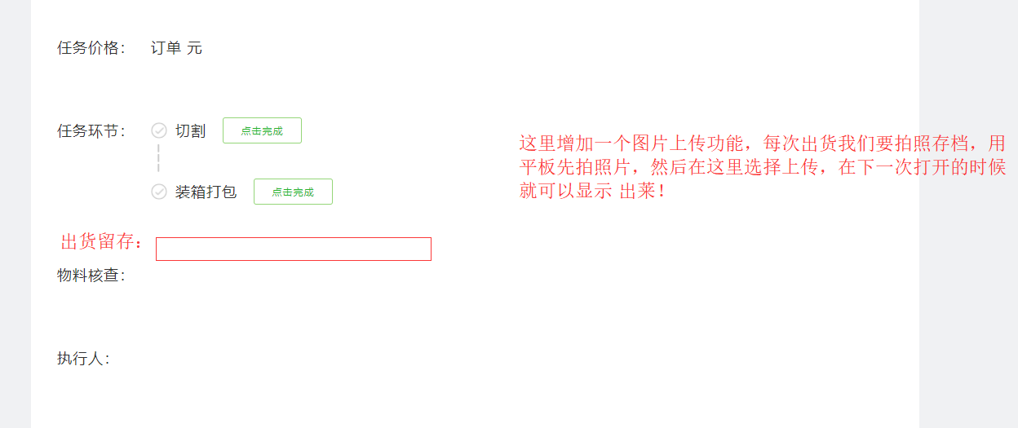

 |  | 第4，每个订单在出货前都要拍照片存档，先用平板/手机拍照，然后选择上传保存，在下一次打开此任务时就显示出莱， 方便 后面追溯。

 |  |  |  |  |  |  |  |  |  |  |  | 3
 |  |  |  |  |  | 已改

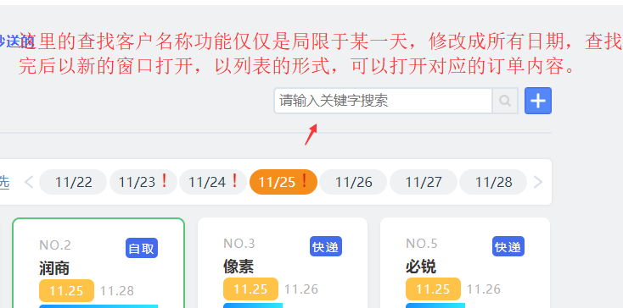

 |  |  | 第5，查找功能改进。 |  |  |  | 已改

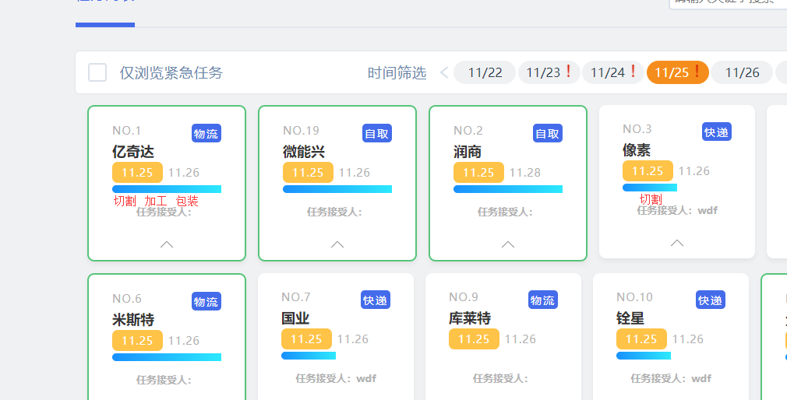

 |  |  | 第6 当某一个步骤完成时目前只是以进度条显示，要点进去才能够看得到是那一个步骤完成 了
 |  |  | 可否当某一个步骤完成时，直接 在进度条下方显示 出莱，这样就很直观。

 |  |  |  |  |  | 已改

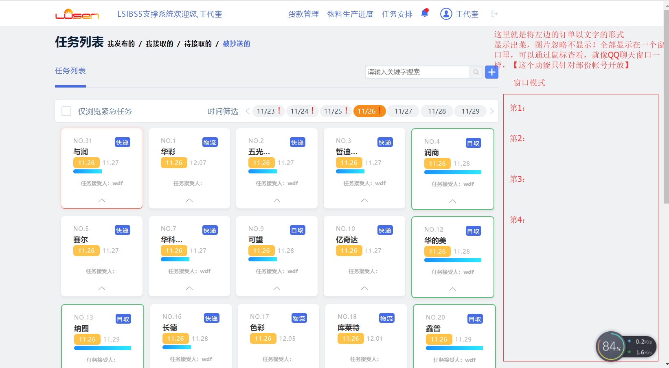

 |  |  |  |  | 第7：增加一个显示方式。

 |  |  |  |  | 左边点某一天，右这个窗口就同步 显示出莱

 |  |  |  |  |  |  |  |  |  |  |  | 4.5

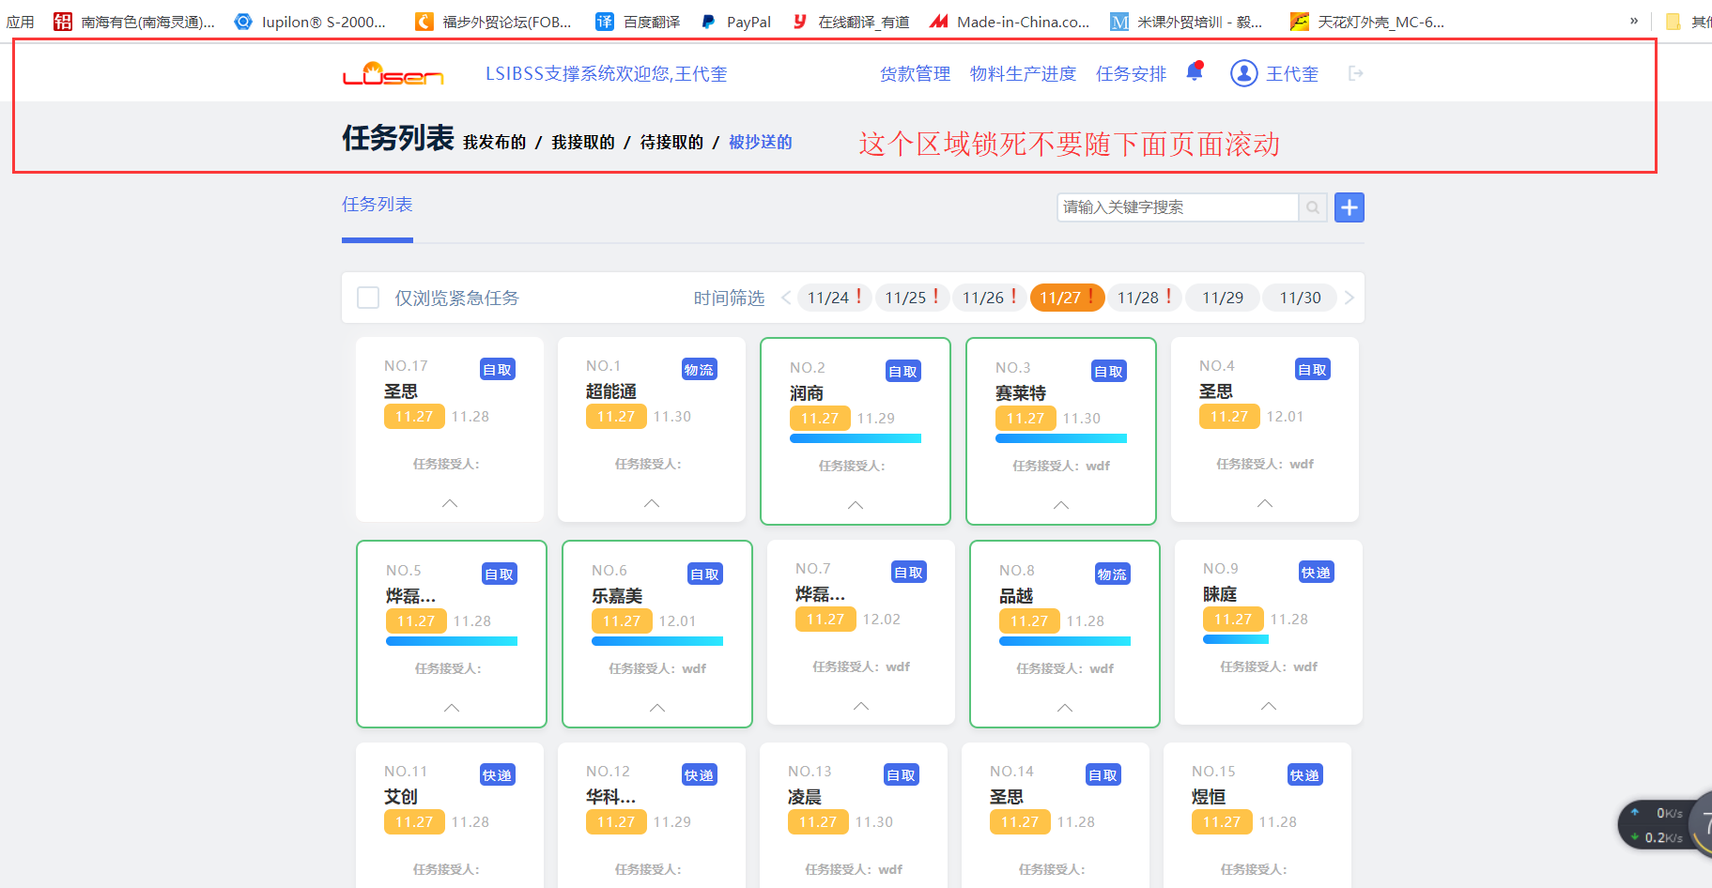
 |  |  |  |  |  | 第8：类似于excel锁定行功能
 |  |  |  |  |  |  |  |  | 已改

 |  |  |  |  |  |  |  |  |  |  |  | 5

 |  |  |  | 第9：增加切料日志功能

 |  |  |  |  |  |  | 已添加切料日志弹窗
 |  |  |  |  |  |  |  |  |  |  |  | 7

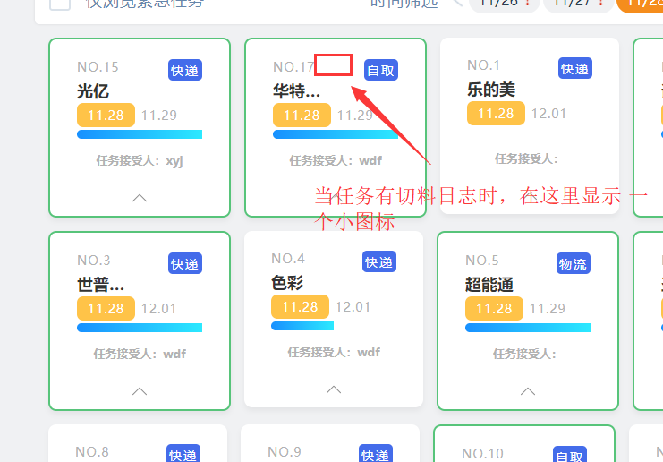

 |  |  |  | 第10，有切料日志时在面板显示这样一个小图标

 |  |  |  |  |  |  | 已添加图片还未判断是否显示

 |  |  |  |  |  |  |  |  |  | hascutting

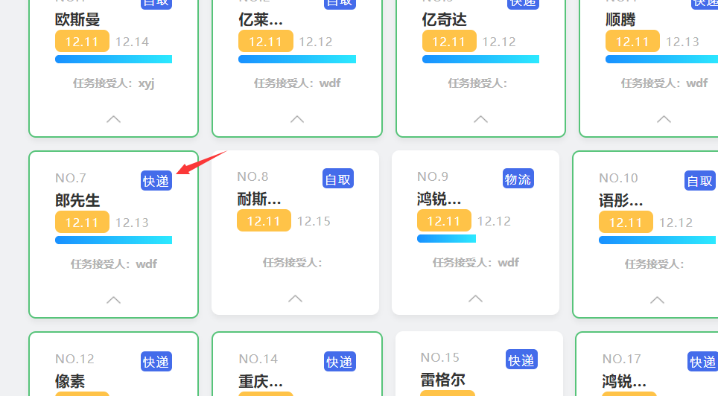

 |  |  | 第11：当出货方式是快递或者物流两种情况，一旦输入快递或者物流单号时，系统自动发送短信到收件人手机上。

 |  |  |  |  |  |  |  |  |  |  |  | 7.5

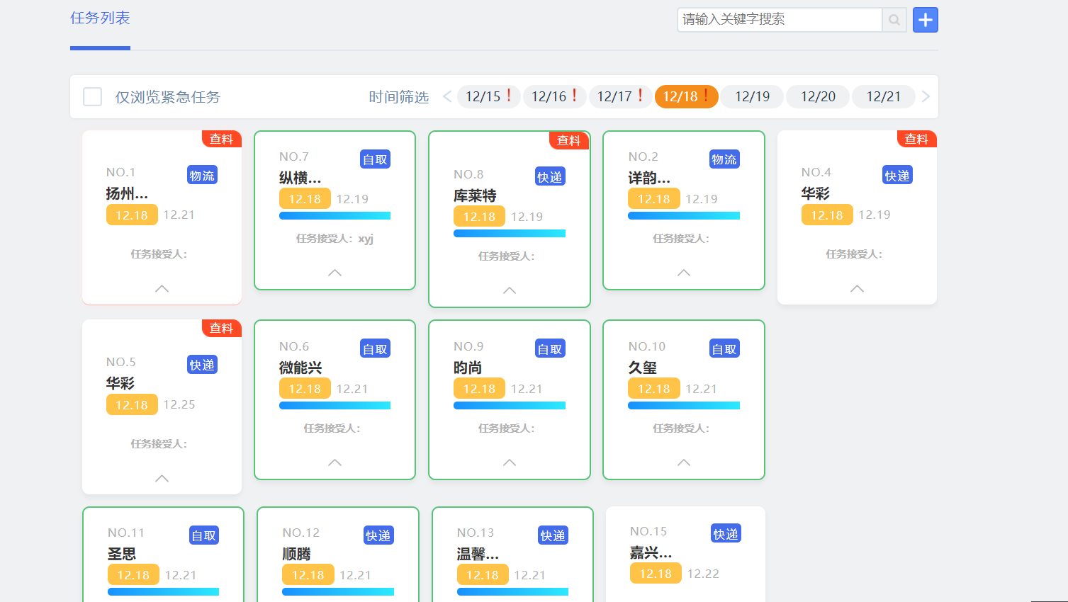

 |  |  |  |  | 能不能够成比例显示更小一些，每行保持显示5个，并且 不分分页了，直接 在一个网页显示完成

 |  |  |  |  |  |  |  |  |  |  | 已删除分页，还需调整每页请求条数

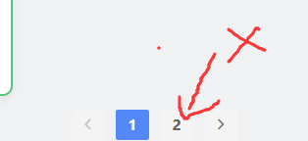
 |  |  |  |  |  |  |  |  |  |  |  | 8

 |  |  |  |  |  |  |  |  | 不再分第2页，只在一个页面显示

新增功能
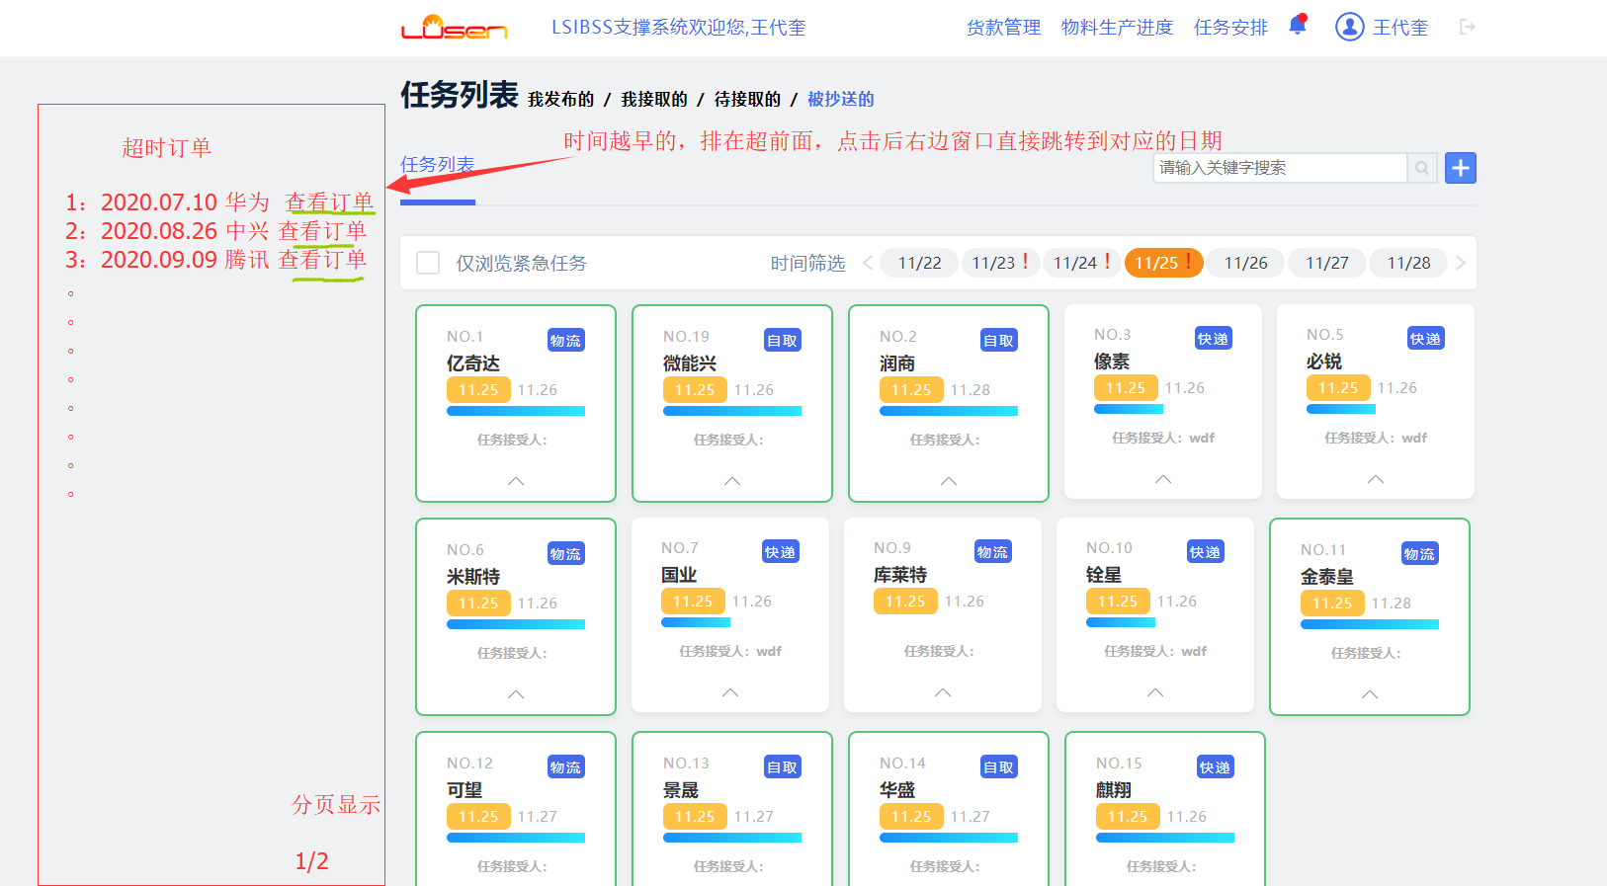

 | 第一，新增加超时订单单独显示罗列功能 |  |  |  |  | 8.5

 | 第二，新增加三个功能：加工进程管理，挤出进程管理，私款管理
 | 已改

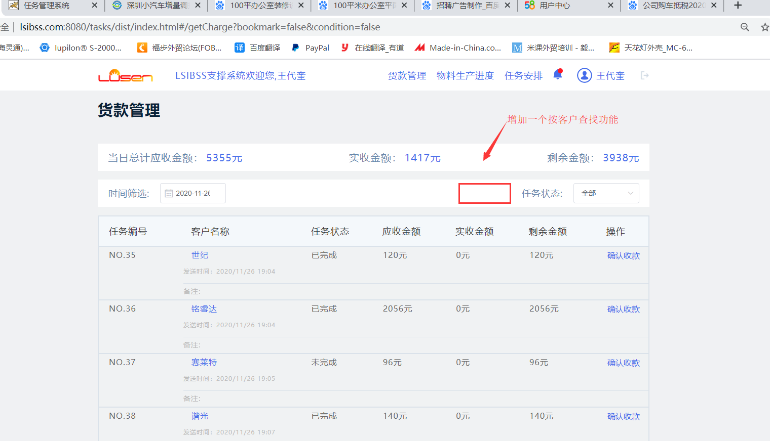

 |  |  | 第三增加一个按客户查找功能和货款修改金额修改功能 【现在是只能够输入一次，不能够修改】

 |  |  |  | 已改

 |  |  |  |  |  | 8.5

图略
 |  |  | 第四增加一个强制删除任务功能，只分配 给特定 帐号使用

 |  |  |  |  | 已改 | 9

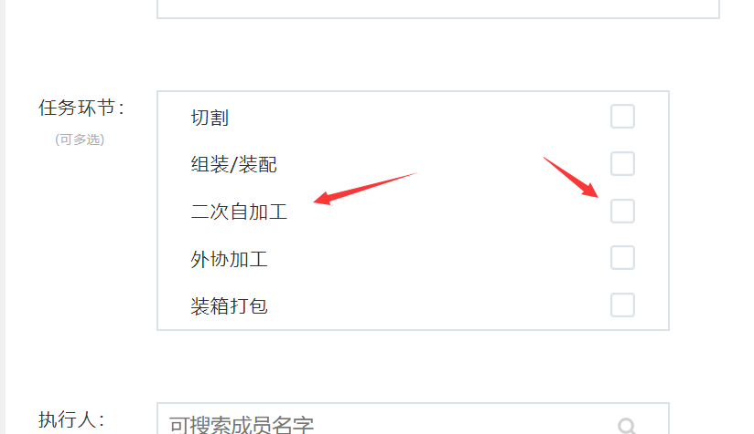
 |  | 第五新建任务时选择了这个选项，就将日期，客户信息同步到【加工进程管理】里去。而不是在功能模块去单独再输入信息。

 |  |  |  |  |  | 10

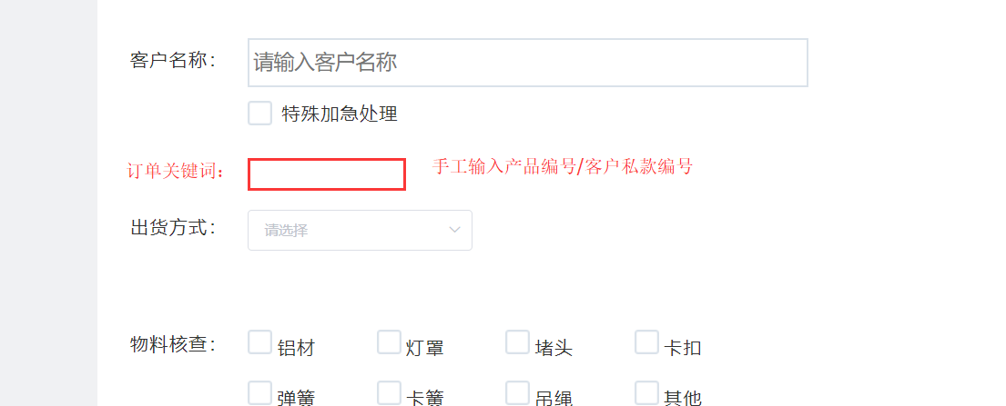

 |  |  |  | 已改

 |  |  |  |  |  | 11

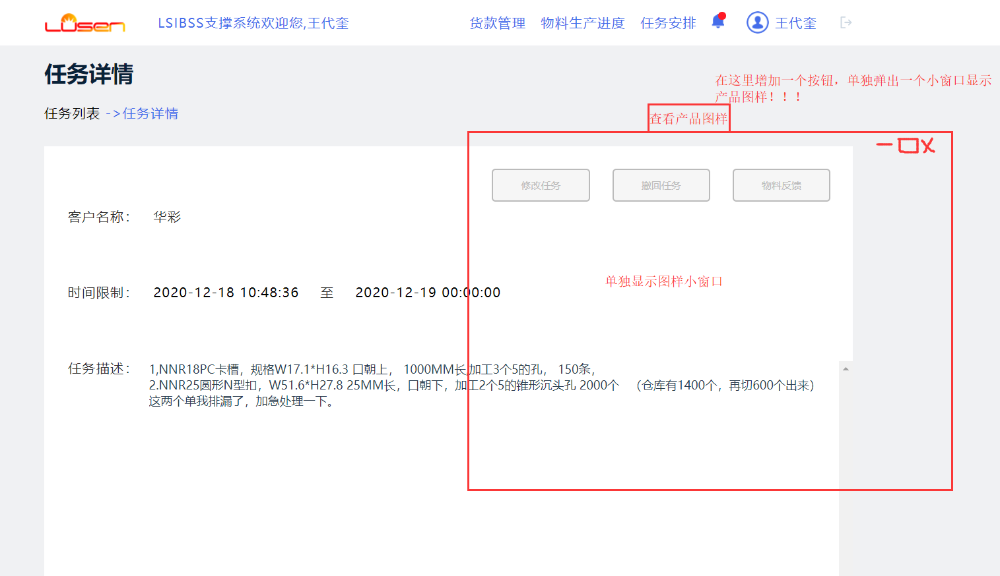

 |  |  |  |  |  | 12

 |  |  |  | 已改

